月ごとの件数
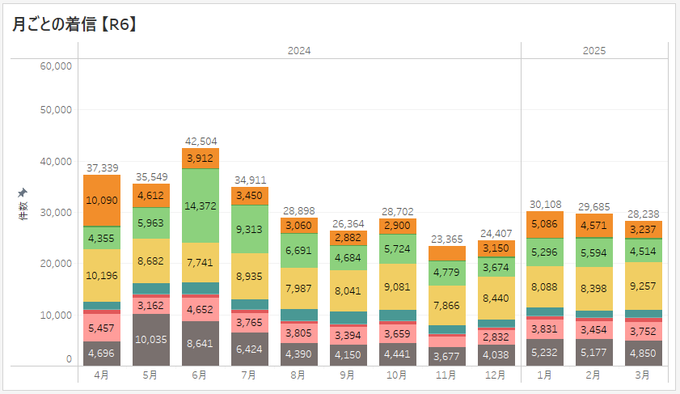
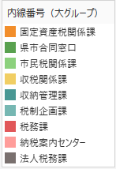

総計：370,070件

 | 2024 |  |  |  |  |  |  |  |  | 2025
所属 (グループ) | 4月 | 5月 | 6月 | 7月 | 8月 | 9月 | 10月 | 11月 | 12月 | 1月 | 2月 | 3月 | 合計
固定資産税課 | 10,090 | 4,612 | 3,912 | 3,450 | 3,060 | 2,882 | 2,900 | 2,761 | 3,150 | 5,086 | 4,571 | 3,237 | 49,711
合同窓口 | 217 | 201 | 290 | 207 | 108 | 126 | 147 | 134 | 192 | 235 | 308 | 335 | 2,500
市民税課 | 4,355 | 5,963 | 14,372 | 9,313 | 6,691 | 4,684 | 5,724 | 4,779 | 3,674 | 5,296 | 5,594 | 4,514 | 74,959
収税課 | 10,196 | 8,682 | 7,741 | 8,935 | 7,987 | 8,041 | 9,081 | 7,866 | 8,440 | 8,088 | 8,398 | 9,257 | 102,712
収納管理課 | 1,418 | 2,011 | 2,136 | 1,952 | 2,219 | 2,427 | 2,080 | 1,450 | 1,399 | 1,564 | 1,365 | 1,458 | 21,479
税制企画課 | 164 | 165 | 174 | 130 | 140 | 111 | 150 | 166 | 188 | 251 | 194 | 162 | 1,995
税務課 | 746 | 718 | 586 | 735 | 498 | 549 | 520 | 519 | 494 | 525 | 624 | 673 | 7,187
納税案内センター | 5,457 | 3,162 | 4,652 | 3,765 | 3,805 | 3,394 | 3,659 | 2,013 | 2,832 | 3,831 | 3,454 | 3,752 | 43,776
法人税務課 | 4,696 | 10,035 | 8,641 | 6,424 | 4,390 | 4,150 | 4,441 | 3,677 | 4,038 | 5,232 | 5,177 | 4,850 | 65,751
合計 | 37,339 | 35,549 | 42,504 | 34,911 | 28,898 | 26,364 | 28,702 | 23,365 | 24,407 | 30,108 | 29,685 | 28,238 | 370,070
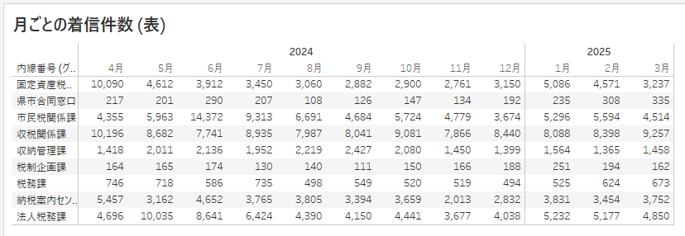

通話時間
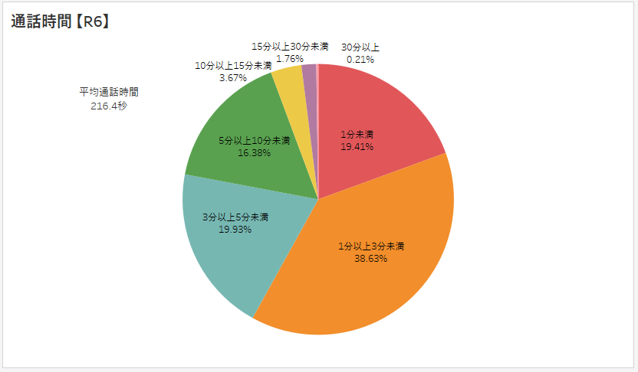
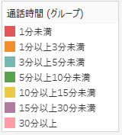

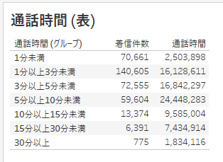
通話時間 (グループ) | 件数 | 通話時間
1分未満 | 70,661 | 2,503,898
1分以上3分未満 | 140,605 | 16,128,611
3分以上5分未満 | 72,555 | 16,842,297
5分以上10分未満 | 59,604 | 24,448,283
10分以上15分未満 | 13,374 | 9,585,004
15分以上30分未満 | 6,391 | 7,434,914
30分以上 | 775 | 1,834,116
合計 | 363,965 | 78,777,123
平均 |  | 216.44147926

通話時間 各課比較
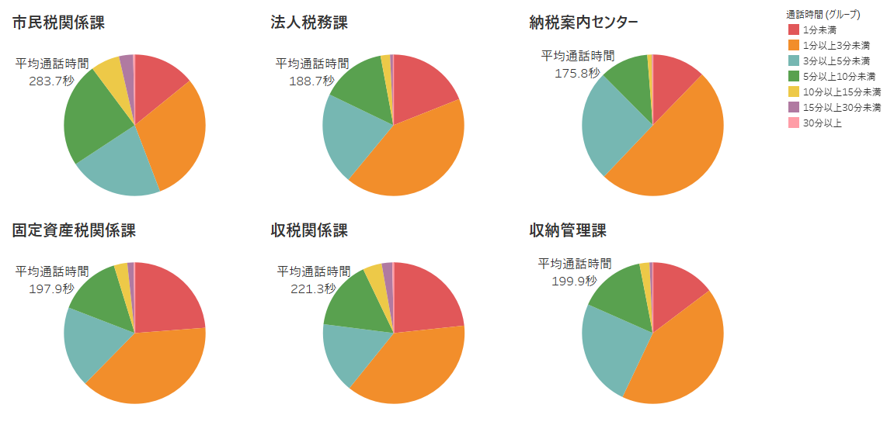

【R6年度】

